상품제안서
워터 파우치 스포츠 웨이스트백 | 상품코드: F30480

 |  |  |  |  |  |  | 02-412-0044 | www.easy1.co.kr
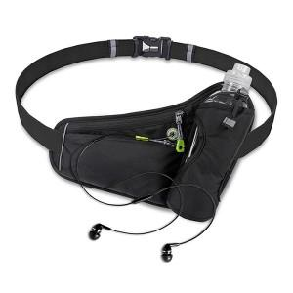

【상세/제작정보】 | ＊기본OPP ＊종이케이스추가 800원(VAT별도) ＊종이케이스+선물포장 1600원(VAT별도) ＊택배 한박스 50개입 / 종이케이스 추가시 30개입 6000원(VAT별도)

【인쇄/포장옵션】 | 레이저 / OPP(비닐)

【공급단가】 | 수량 | 100~ | 300~ | 500~ | 1,000~ | 3,000~
*VAT별도 | 단가 | 7,370원 | 7,250원 | 7,080원 | 6,900원 | 6,780원

【상품 URL】 | http://www.easy1.co.kr/src/goods_detail.php?gdno=30480

